TUBELACES
Brand | ArticleNumber | EAN | ItemDescription.Name | Size | Stock | RRP | RRP Total | Pictures
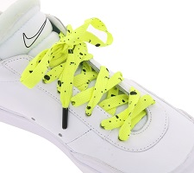
TubeLaces | 10605 yellow | 4250284160099 | TubeLaces Schuhe Schuhbänder auffällige Schnürsenkel Gelb | 130 cm | 1660 | 4.99 € | 8,283.40 €
 |  |  |  |  | 1660 |  | 8,283.40 €

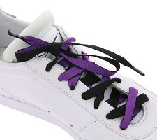
TubeLaces | 10232 black/purple | 4250284188789 | TubeLaces Schuhe Schnürbänder trendige Schnürsenkel Schwarz/Violett | 120 cm | 1611 | 4.99 € | 8,038.89 €
 |  |  |  |  | 1611 |  | 8,038.89 €

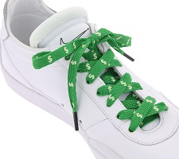
TubeLaces | 10601 dollars/green | 4250284153886 | TubeLaces Schuhe Schnürsenkel top angesagte Schuhbänder Dollars Grün/Weiß | 130 cm | 1542 | 4.99 € | 7,694.58 €
 |  |  |  |  | 1542 |  | 7,694.58 €

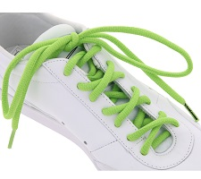
TubeLaces | 10238 lime | 4250284100811 | TubeLaces Schnürsenkel knallige Schuh Schnürbänder Grün | 180 cm | 1303 | 3.49 € | 4,547.47 €
 |  |  |  |  | 1303 |  | 4,547.47 €

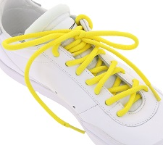
TubeLaces | 10238 Lemon | 4250284100804 | TubeLaces Schnürbänder farbenfrohe Schuh Schnürsenkel Gelb | 180 cm | 1292 | 3.49 € | 4,509.08 €
 |  |  |  |  | 1292 |  | 4,509.08 €

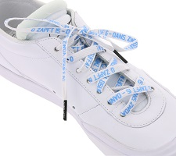
TubeLaces | 10612 o zapft is / weiss | 4250284160754 | TubeLaces Schuhe Schnürbänder witzige Schnürsenkel O´zapft is Weiß/Hellblau | 130 cm | 1290 | 9.99 € | 12,887.10 €
 |  |  |  |  | 1290 |  | 12,887.10 €

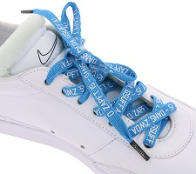
TubeLaces | 10612 o zapft is/blau | 4250284160747 | TubeLaces Schuhe Schnürbänder zweifarbige Schnürsenkel O´zapft is Blau/Weiß | 130 cm | 1284 | 9.99 € | 12,827.16 €
 |  |  |  |  | 1284 |  | 12,827.16 €

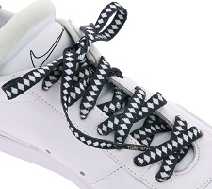
TubeLaces | 10612 raute/schwarz | 4250284160778 | TubeLaces Schuhe Schuhbänder witzige Schnürsenkel Bayern Schwarz/Weiß | 130 cm | 1265 | 9.99 € | 12,637.35 €
 |  |  |  |  | 1265 |  | 12,637.35 €

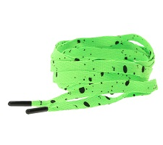
TubeLaces | 10605 neon green | 4250284160082 | TubeLaces Schuhe Schnürsenkel knallige Schuhbänder Neon Grün | 130 cm | 1226 | 4.99 € | 6,117.74 €
 |  |  |  |  | 1226 |  | 6,117.74 €

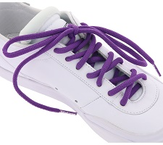
TubeLaces | 10238 purple | 4250284100835 | TubeLaces Schnürbänder coole Schuh Schnürsenkel Violett | 180 cm | 1208 | 3.49 € | 4,215.92 €
 |  |  |  |  | 1208 |  | 4,215.92 €

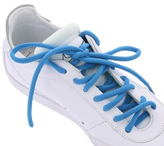
TubeLaces | 10238 Ocean | 4250284100859 | TubeLaces Schuhe Schnürsenkel top angesagte Schuhband Blau | 180 cm | 1206 | 3.49 € | 4,208.94 €
 |  |  |  |  | 1206 |  | 4,208.94 €

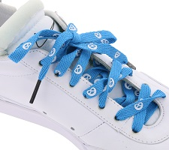
TubeLaces | 10612 brenz/blau | 4250284160716 | TubeLaces Schuhe Schnürbänder zweifarbige Schnürsenkel Brezn Blau/Rot | 130 cm | 1185 | 9.99 € | 11,838.15 €
 |  |  |  |  | 1185 |  | 11,838.15 €

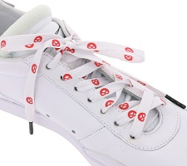
TubeLaces | 10612 brenz/weiss | 4250284160723 | TubeLaces Schuhe Schnürbänder zweifarbige Schnürsenkel Brezn Weiß/Rot | 130 cm | 1180 | 9.99 € | 11,788.20 €
 |  |  |  |  | 1180 |  | 11,788.20 €

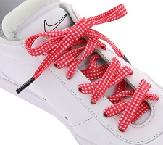
TubeLaces | 10612 karo/rot | 4250284160730 | TubeLaces Schuhe Schnürsenkel coole Schnürbänder Rot/Weiß kariert | 130 cm | 1098 | 9.99 € | 10,969.02 €
 |  |  |  |  | 1098 |  | 10,969.02 €

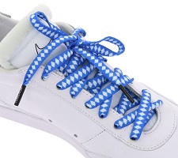
TubeLaces | 10612 raute/blau | 4250284160761 | TubeLaces Schuhe Schuhbänder moderne Schnürsenkel Bayern Blau/Weiß | 130 cm | 1090 | 9.99 € | 10,889.10 €
 |  |  |  |  | 1090 |  | 10,889.10 €

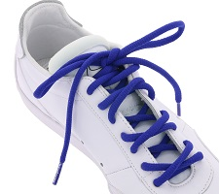
TubeLaces | 10238 royal | 4250284100842 | TubeLaces Schuhe Schnürsenkel top angesagte Schuhband Dunkeblau | 180 cm | 1031 | 3.49 € | 3,598.19 €
 |  |  |  |  | 1031 |  | 3,598.19 €

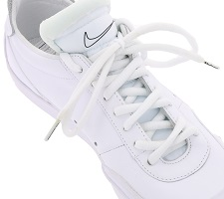
TubeLaces | 10238 white | 4250284100798 | TubeLaces Schnuersenkel schlichte Schuh Schnuerbaender Weiss | 180 cm | 1029 | 3.49 € | 3,591.21 €
 |  |  |  |  | 1029 |  | 3,591.21 €

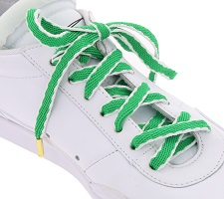
TubeLaces | 10616 green/white | 4250284162130 | TubeLaces Schuhe Schnürsenkel top angesagte Schuhbänder Grün/Weiß | 130 cm | 778 | 6.99 € | 5,438.22 €
 |  |  |  |  | 778 |  | 5,438.22 €

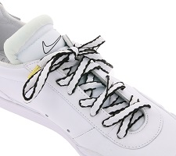
TubeLaces | 10616 white/black | 4250284162048 | TubeLaces Schuhe Schnürbänder stylische Schnürsenkel Weiß/Schwarz | 130 cm | 775 | 6.99 € | 5,417.25 €
 |  |  |  |  | 775 |  | 5,417.25 €

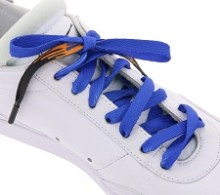
TubeLaces | 10618 royal/black | 4250284162635 | TubeLaces Schuhe Schnürbänder trendige Schnürsenkel Navy/Schwarz/Orange | 130 cm | 771 | 6.99 € | 5,389.29 €
 |  |  |  |  | 771 |  | 5,389.29 €

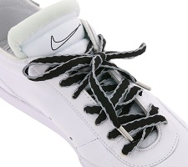
TubeLaces | 10616 black/silver | 4250284162147 | TubeLaces Schuhe Schnürsenkel trendige Schnürbänder Schwarz/Silber | 130 cm | 747 | 6.99 € | 5,221.53 €
 |  |  |  |  | 747 |  | 5,221.53 €

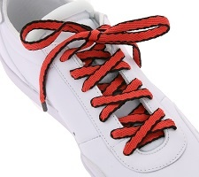
TubeLaces | 10616 red/black | 4250284162192 | TubeLaces Schuhe Schnürbänder zweifarbige Schnürsenkel Rot/Schwarz | 130 cm | 742 | 6.99 € | 5,186.58 €
 |  |  |  |  | 742 |  | 5,186.58 €

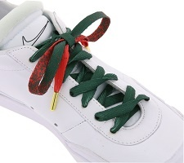
TubeLaces | 10614 red/green | 4250284161768 | TubeLaces Schuhe Schuhbänder weihnachtliche Schnürsenkel Rot/Grün | 130 cm | 739 | 6.99 € | 5,165.61 €
 |  |  |  |  | 739 |  | 5,165.61 €

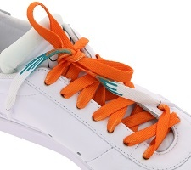
TubeLaces | 10618 orange/white | 4250284162581 | TubeLaces Schuhe Schuhbänder trendige Schnürsenkel Orange/Weiß | 130 cm | 731 | 6.99 € | 5,109.69 €
 |  |  |  |  | 731 |  | 5,109.69 €

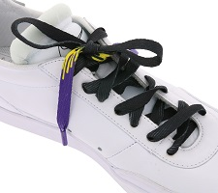
TubeLaces | 10618 black/purple | 4250284162543 | TubeLaces Schuhe Schuhbänder coole Schnürsenkel Schwarz/Violett/Gelb | 130 cm | 719 | 6.99 € | 5,025.81 €
 |  |  |  |  | 719 |  | 5,025.81 €

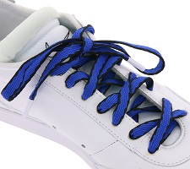
TubeLaces | 10616 royal/black | 4250284162086 | TubeLaces Schuhe Schuhbänder auffällige Schnürsenkel Royal Blau/Schwarz | 130 cm | 718 | 6.99 € | 5,018.82 €
 |  |  |  |  | 718 |  | 5,018.82 €

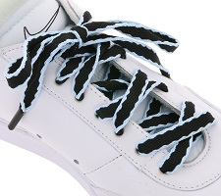
TubeLaces | 10616 black/skyblue | 4250284162185 | TubeLaces Schuhe Schnürbänder zweifarbige Schnürsenkel Schwarz/Hellblau | 130 cm | 711 | 6.99 € | 4,969.89 €
 |  |  |  |  | 711 |  | 4,969.89 €

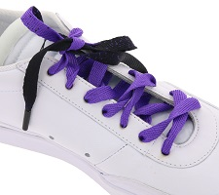
TubeLaces | 10614 black/purple | 4250284161621 | TubeLaces Schuhe Schnürbänder zweifarbige Schnürsenkel Schwarz/Violett | 130 cm | 702 | 6.99 € | 4,906.98 €
 |  |  |  |  | 702 |  | 4,906.98 €

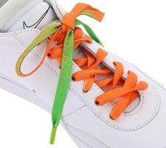
TubeLaces | 10614 neon green/red | 4250284161652 | TubeLaces Schuhe Schuhbänder auffällige Schnürsenkel Neon Grün/Orange | 130 cm | 693 | 6.99 € | 4,844.07 €
 |  |  |  |  | 693 |  | 4,844.07 €

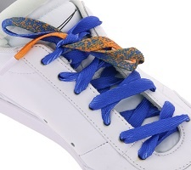
TubeLaces | 10614 Orange/royal | 4250284161669 | TubeLaces Schuhe Schnürsenkel moderne Schnürbänder Orange/Royal Blau | 130 cm | 685 | 6.99 € | 4,788.15 €
 |  |  |  |  | 685 |  | 4,788.15 €

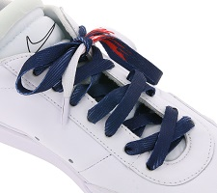
TubeLaces | 10618 navy/white | 4250284162550 | TubeLaces Schuhe Schnürsenkel top angesagte Schuhbänder Navy/Weiß/Rot | 130 cm | 681 | 6.99 € | 4,760.19 €
 |  |  |  |  | 681 |  | 4,760.19 €

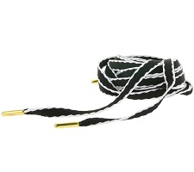
TubeLaces | 10616 black/white | 4250284162208 | TubeLaces Schuhe Schuhbänder moderne Schnürsenkel Schwarz/Weiß | 130 cm | 672 | 6.99 € | 4,697.28 €
 |  |  |  |  | 672 |  | 4,697.28 €

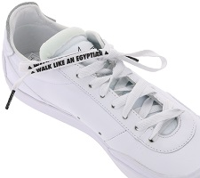
TubeLaces | 10609 walk like | 4250284160433 | TubeLaces Schuhe Schnürsenkel stylische Schnürbänder Walk like an Egyptian Weiß/Schwarz | 130 cm | 670 | 4.99 € | 3,343.30 €
 |  |  |  |  | 670 |  | 3,343.30 €

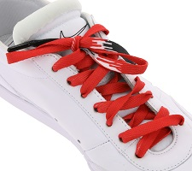
TubeLaces | 10618 black/red | 4250284162536 | TubeLaces Schuhe Schnürbänder stylische Schnürsenkel Schwarz/Rot | 130 cm | 664 | 6.99 € | 4,641.36 €
 |  |  |  |  | 664 |  | 4,641.36 €

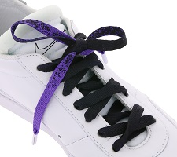
TubeLaces | 10614 purple/black | 4250284161737 | TubeLaces Schuhe Schnürsenkel trendige Schnürbänder Violett/Schwarz | 130 cm | 658 | 6.99 € | 4,599.42 €
 |  |  |  |  | 658 |  | 4,599.42 €

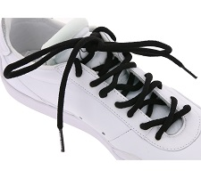
TubeLaces | 10238 black | 4250284100781 | TubeLaces Schuhe Schnürsenkel klassisches Schuhband Schwarz | 180 cm | 638 | 3.49 € | 2,226.62 €
 |  |  |  |  | 638 |  | 2,226.62 €

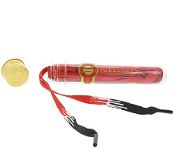
TubeLaces | 10618 red/black | 4250284162598 | TubeLaces Schuhe Schnürsenkel modische Schnürbänder Rot/Schwarz | 130 cm | 638 | 6.99 € | 4,459.62 €
 |  |  |  |  | 638 |  | 4,459.62 €

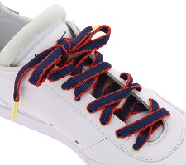
TubeLaces | 10616 navy/red | 4250284162055 | TubeLaces Schuhe Schnürsenkel top angesagte Schuhbänder Navy/Rot | 130 cm | 619 | 6.99 € | 4,326.81 €
 |  |  |  |  | 619 |  | 4,326.81 €

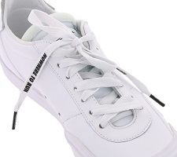
TubeLaces | 10609 nowhere to run | 4250284160426 | TubeLaces Schuhe Schnürbänder coole Schnürsenkel Nowhere to run Weiß/Schwarz | 130 cm | 614 | 4.99 € | 3,063.86 €
 |  |  |  |  | 614 |  | 3,063.86 €

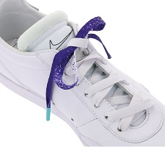
TubeLaces | 10614 purple/white | 4250284161744 | TubeLaces Schuhe Schnürbänder stylische Schnürsenkel Violett/Weiß | 130 cm | 607 | 6.99 € | 4,242.93 €
 |  |  |  |  | 607 |  | 4,242.93 €

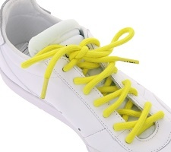
TubeLaces | 10610 happy | 4250284160471 | TubeLaces Schuhe Schnürsenkel farbenfrohe Schuhbänder Happy Gelb | 130 cm | 585 | 4.99 € | 2,919.15 €
 |  |  |  |  | 585 |  | 2,919.15 €

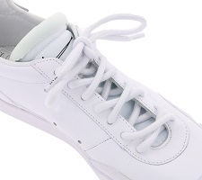
TubeLaces | 10610 peace | 4250284160495 | TubeLaces Schuhe Schnürbänder klassische Schnürsenkel Peace Weiß | 130 cm | 577 | 4.99 € | 2,879.23 €
 |  |  |  |  | 577 |  | 2,879.23 €

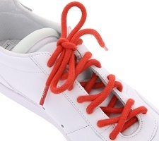
TubeLaces | 10610 love | 4250284160488 | TubeLaces Schuhe Schnürsenkel zeitlose Schnürbänder Love Rot | 130 cm | 574 | 4.99 € | 2,864.26 €
 |  |  |  |  | 574 |  | 2,864.26 €

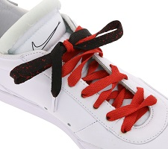
TubeLaces | 10614 black/red | 4250284161638 | TubeLaces Schuhe Schnürsenkel top angesagte Schuhbänder Schwarz/Rot | 130 cm | 546 | 6.99 € | 3,816.54 €
 |  |  |  |  | 546 |  | 3,816.54 €

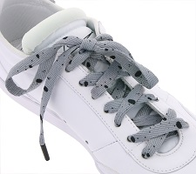
TubeLaces | 10617 grey/black | 4250284162314 | TubeLaces Schnürsenkel lässige Schuh Schnürbänder Grau/Schwarz | 130 cm | 476 | 6.99 € | 3,327.24 €
 |  |  |  |  | 476 |  | 3,327.24 €

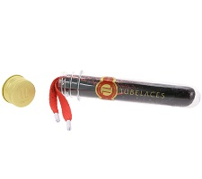
TubeLaces | 10614 red/black | 4250284161751 | TubeLaces Schuhe Schuhbänder coole Schnürsenkel Rot/Schwarz | 130 cm | 398 | 6.99 € | 2,782.02 €
 |  |  |  |  | 398 |  | 2,782.02 €

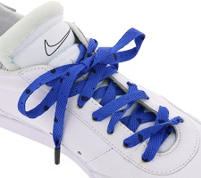
TubeLaces | 10617 blue/black | 4250284162307 | TubeLaces Schuhbänder trendige Schuh Schnürsenkel Blau/Schwarz | 130 cm | 354 | 6.99 € | 2,474.46 €
 |  |  |  |  | 354 |  | 2,474.46 €

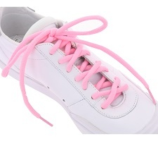
TubeLaces | 10238 neon pink | 4250284105434 | TubeLaces Schnürsenkel neonfarbene Schuh Schnürbänder Pink | 180 cm | 312 | 3.49 € | 1,088.88 €
 |  |  |  |  | 312 |  | 1,088.88 €

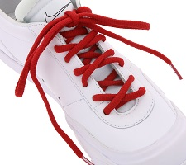
TubeLaces | 10238 red | 4250284100828 | TubeLaces Schuhzubehör Schnürsenkel klassische Schuhbänder Rot | 180 cm | 304 | 3.49 € | 1,060.96 €
 |  |  |  |  | 304 |  | 1,060.96 €

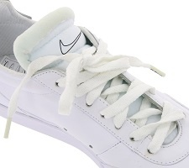
TubeLaces | 10192 white glow | 4250284104130 | TubeLaces Schuhe Schnürbänder im dunkeln leuchtende Schnürsenkel Weiß | 140 cm | 197 | 4.99 € | 983.03 €
 |  |  |  |  | 197 |  | 983.03 €


TubeLaces | 10614 aqua/magenta | 4250284160068 | TubeLaces Schuhe Schnürbänder stylische Schnürsenkel Aqua/Magenta | 130 cm | 184 | 6.99 € | 1,286.16 €
 |  |  |  |  | 184 |  | 1,286.16 €


TubeLaces | 10609 fuck off | 4250284160402 | TubeLaces Schuhe Schnürsenkel coole Schuhbänder F!ck Off Weiß/Schwarz | 130 cm | 178 | 4.99 € | 888.22 €
 |  |  |  |  | 178 |  | 888.22 €


TubeLaces | 10238 neon yellow | 4250284105458 | TubeLaces Schnürsenkel farbenfrohe Schuh Schnürbänder Neon Gelb | 180 cm | 27 | 3.49 € | 94.23 €
 |  |  |  |  | 27 |  | 94.23 €


TubeLaces | 10232 Black/lime | 4250284188758 | TubeLaces Schuhe Schnürsenkel angesagte Schuhbänder Schwarz/Grün | 120 cm | 1 | 4.99 € | 4.99 €
 |  |  |  |  | 1 |  | 4.99 €

 |  |  |  |  | Total Stock |  | Total RRP
 |  |  |  |  | 42185 |  | 271,954.15 €

 |  |  |  |  | Average RRP
 |  |  |  |  | 6.45 €

